Sheet1
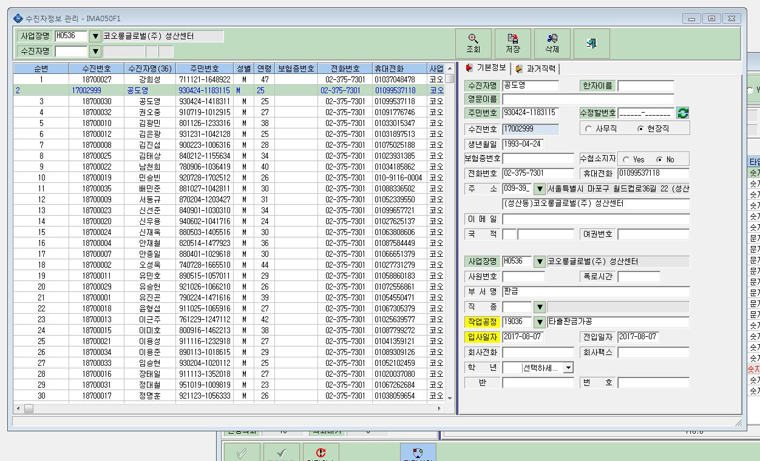

17002999 공도영과 18700030 공도영이 같은 수진자입니다.
아마 주민번호가 잘못 입력되면서 다른 사람으로 접수된 것 같아요.
930424-1183115가 맞는 주민번호입니다.
18000030 공도영은 삭제해주시고,
검사결과보는 창에도 17002999 수진정보로 나오도록 수정부탁드려요.

